Home page
STT | Thành phần |  | mô tả
 | Homepage
1 | Banner |  |  |  | -
1.1 | 1.Logo | - Laoapp | Logo: Cấu hình từ CMS backend
1.2 | 2.Name page | - LaoApp Funds | Name page : Cấu hình từ CMS backend
1.3 | 3.Click chọn ngôn ngữ | -Bấm chọn ngôn ngữ, có 3 ngôn ngữ là Lào, Việt, Anh. | Fix cứng
1.4 | '4.Button Tìm kiếm thông tin | -Ô tìm kiếm thông tin | Fix cứng
1.5 | 5.Button Đăng ký | -Button Đăng ký | Fix cứng
1.6 | 6.Menu | - Ví voi vàng | Cấu hình từ CMS backend
 |  | - Trái tim voi vàng
 |  | - Đất voi vàng ( Game )
 |  | - Hoàn cảnh quyên góp
 |  | - Đối tác đồng hành
 |  | - Tin tức cộng đồng
 |  | - Tìm kiếm thông tin

1.7 | Module 1:Salogan +Image page | - 1.Salogan | Cấu hình từ CMS backend | 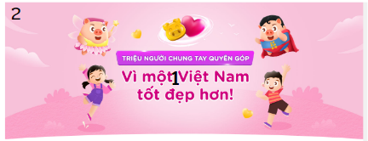
 |  | -2. Image
1.8 | Module 2:Các hoàn cảnh quyên góp | 1. Tiêu đề Các hoàn cảnh quyên góp | Cấu hình từ CMS backend | 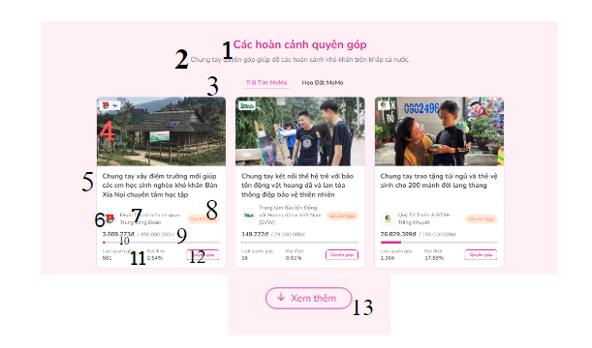
 |  | 2. Nội dung Các hoàn cảnh quyên góp
 |  | 3. Module box thông tin chia thành 2 hàng 3 cột 1 box gồm có | Cấu hình từ CMS backend
 |  | 4 Hình ảnh dự án | Cấu hình từ CMS backend
 |  | 5 Tên dự án
 |  | 6Logo của đối tác | Cấu hình từ CMS backend

 |  | 7Tên của đối tác
 |  | 8. Số ngày còn quyền góp | Load động thông tin từ DB
 |  | 9. Số tiền dự kiến quyền góp và số tiền đc quyền góp | Load động thông tin từ DB
 |  | 10.Progresst bar % của tiền quyền góp | Load động thông tin từ DB
 |  | 11.Số lượt quyền góp và đặt được | Load động thông tin từ DB
 |  | 12.Button Quyền qóp | Fix cứng :chuyển sang trang hoán cánh quyền góp
 |  | 13.Button xem thêm | Fix cứng : sẽ hiện thị tất cá các dự án
1.9 | Module 4:Các đối tác đồng hành | 1. Tiêu đề Các đối tác đồng hành | Cấu hình từ CMS backend | chuyển sang trang đối tác đồng hành
 |  | 2. Nội dung Các đối tác đồng hành | Cấu hình từ CMS backend | 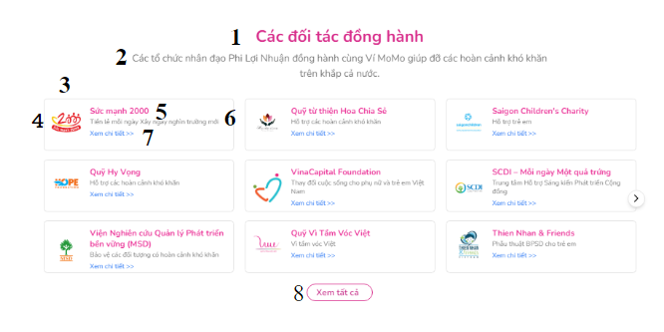
 |  | 3. Module box thông tin Các đối tác đồng hành chia thành 3 hàng 3 cột 1 box gồm có | Cấu hình từ CMS backend
 |  | 4.Logo dự án
 |  | 5.Tên dự án
 |  | 6.Tiêu đề dự án
 |  | 7..Button Xem chi tiết
 |  | 8..Button Xem tất cả | Fix cứng
2 | Module 5:Lịch sử của page | 1. Tiêu đề | Cấu hình từ CMS backend | 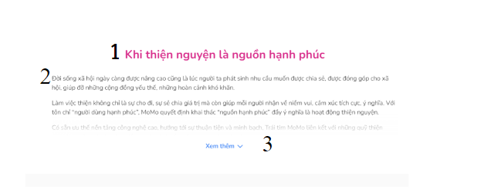
 |  | 2. Nội dung
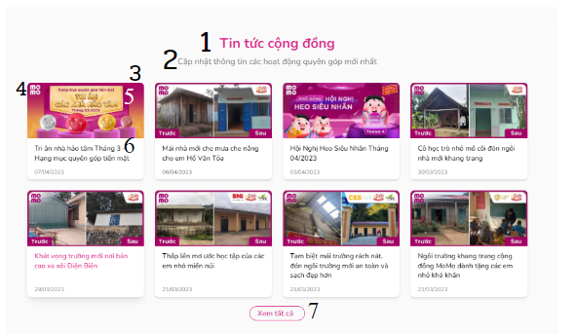
 |  | 3. Button Xem thêm | Fix cứng
2.1 | Module 6:Tin tức cộng đồng | 1. Tiêu đề | Cấu hình từ CMS backend
 |  | 2. Nội dung
 |  | 3. Module box tin tức hiện thị 8 box chia thành 2 hàng 4 cột 1 box gồm có 1 box gồm có : | Cấu hình từ CMS backend
 |  | 4..Logo page
 |  | 5.Hình ảnh
 |  | 6.Tiêu đề tin tức
 |  | 7..Button Xem tất cả | Fix cứng | khi cilk vào box thông tin sẽ chuyển sang trang Tin tức cộng đồng
2.2 | Module 7:Câu hỏi thường gặp | 1.Tiêu đề Câu hỏi thường gặp | Cấu hình từ CMS backend | 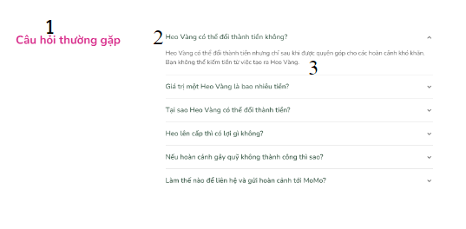
 |  | 2. List các câu hỏi thường gặp
 |  | 3. Câu trả lời
2.3 | Footer
 |  | 1.Logo page | Cấu hình từ CMS backend
 |  | 2.Vị trí :Tên công ty , vị trí của công ty và websize của công ty
 |  | 3.Thông tin liên hệ : số điện thoại ,email,whatsapp,facebook.
 |  | 4.Danh sách icon liên quan

Sheet2
HỆ THỐNG MENU |  |  | HỆ THỐNG PAGE
STT | Menu | Menu con | STT | Page | Thành phần | Mô tả
 | - Ví voi vàng |  | 1 | Homepage | - Ví voi vàng | Tiêu đề: Cấu hình từ CMS backend |  | 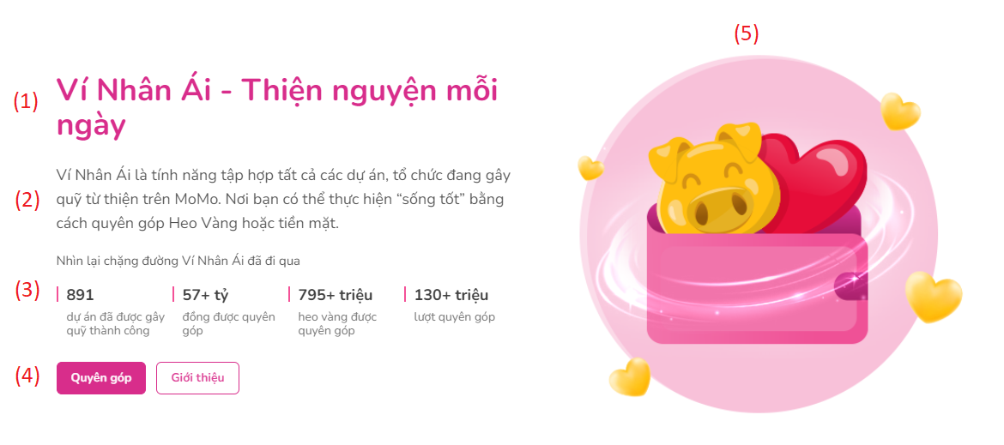
 | - Trái tim voi vàng |  | 2 |  |  | Nội dung: Cấu hình từ CMS backend
 | - Đất voi vàng |  | 3 |  |  | Module count thông tin: Load động thông tin từ DB | + dự án đã được gây quỹ thành công + đồng được quyên góp + heo vàng được quyên góp + lượt quyên góp
 | - Hoàn cảnh quyên góp |  | 4 |  |  | Button: Fix cứng
 | - Đối tác đồng hành |  | 5 |  |  | Icon: Cấu hình từ CMS backend
 | - Tin tức cộng đồng |  |  |  | - Trái tim voi vàng
 |  |  |  |  | - Đất voi vàng
 |  |  |  |  | - Hoàn cảnh quyên góp
 |  |  |  |  | - Đối tác đồng hành
 |  |  |  |  | - Tin tức cộng đồng

 |  |  |  |  | Module 2:Ví vôi vàng | 1. Tiêu đề Ví vôi vàng | Cấu hình từ CMS backend
 |  |  |  |  |  | 2. Nội dung Ví vôi vàng
 |  |  |  |  |  | 3. Module count thông tin | Load động thông tin từ DB
 |  |  |  |  |  | 4. Button Quyền góp | Fix cứng
 |  |  |  |  |  | 5. Button Giới thiệu
 |  |  |  |  |  | 6. Image | Cấu hình từ CMS backend

